关系图
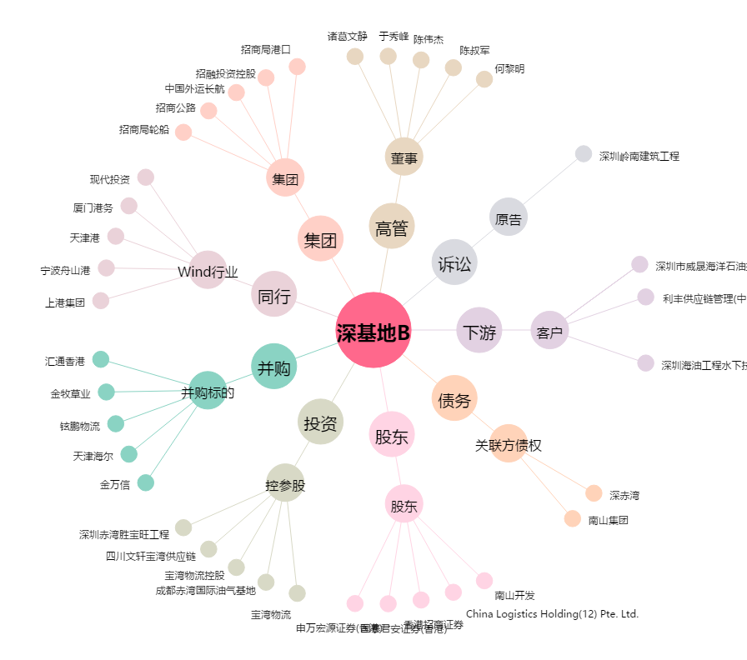
深基地B[200053.SZ] - 关系概览图

